бетон+мрамор
ООО "Триал Декор" Телефон +7(922)74-33-555 454045, Челябинская обл, г Челябинск, ул. Корабельная 15д, строение 1 https://trial-decor.ru
! ОПТ - Минимальный объем закупа от 100 листов !
Артикул | Текстура | Наименование | Толщина плёнки, мм | Размер панели | ед. изм | Цена | Цена опт
20070А-63 |  | Декоративная панель ТРИДЕК Бетон лофт | 0.12 | 3000*1200*12,5мм | м2 | 620 | 600
21091АМ-01 |  | Декоративная панель ТРИДЕК Бетон берлин | 0.12 | 3000*1200*12,5мм | м2 | 620 | 600
утч. |  | Декоративная панель ТРИДЕК Бетон Карельский | 0.14 | 3000*1200*12,5мм | м2 | 620 | 600
утч. |  | Декоративная панель ТРИДЕК Бетон Невский | 0.14 | 3000*1200*12,5мм | м2 | 620 | 600
288 |  | Декоративная панель ТРИДЕК Бетон Известковый | 0.14 | 3000*1200*12,5мм | м2 | 620 | 600
105001-677 |  | Декоративная панель ТРИДЕК бетон серый темный | 0.14 | 3000*1200*12,5мм | м2 | 620 | 600
105002-677 |  | Декоративная панель ТРИДЕК бетон серый светлый | 0.14 | 3000*1200*12,5мм | м2 | 620 | 600
 |  | Декоративная панель ТРИДЕК бетон бежевый | 0.14 | 3000*1200*12,5мм | м2 | 620 | 600
 | 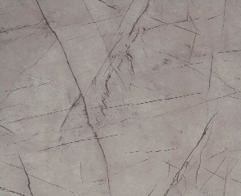 | Декоративная панель ТРИДЕК Мрамор античный | 0.25 | 3000*1200*12,5мм | м3 | 950 | 870
 | 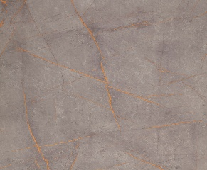 | Декоративная панель ТРИДЕКМрамор византийский | 0.25 | 3000*1200*12,5мм | м4 | 950 | 870
 | 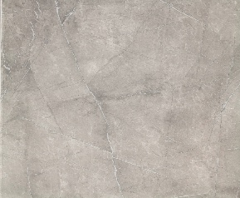 | Декоративная панель ТРИДЕК Мрамор греческий | 0.25 | 3000*1200*12,5мм | м5 | 950 | 870
 | 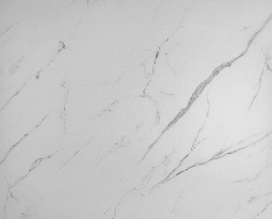 | Декоративная панель ТРИДЕКМрамор белый софт | 0.25 | 3000*1200*12,5мм | м6 | 950 | 870
 |  | Декоративная панель ТРИДЕК Мрамор грей лайт | 0.25 | 3000*1200*12,5мм | м7 | 950 | 870
 |  | Декоративная панель ТРИДЕКМрамор грей светлый | 0.25 | 3000*1200*12,5мм | м8 | 950 | 870
 | 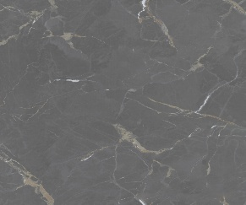 | Декоративная панель ТРИДЕК Мрамор порт лоран серый софт | 0.25 | 3000*1200*12,5мм | м2 | 950 | 870
 | 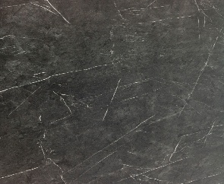 | Декоративная панель ТРИДЕКМрамор черный | 0.25 | 3000*1200*12,5мм | м3 | 950 | 870
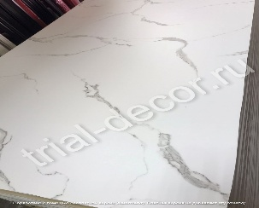 |  | Декоративная панель ТРИДЕКМрамор белый | 0.25 | 3000*1200*12,5мм | м2 | 950 | 870
Вес листа 27 кг. Вес паллеты 1400. В паллете 50 листов + упаковка. Габариты паллеты 3026мм/1226мм/750мм

Дерево ALF group
ООО "Триал Декор" Телефон +7(922)74-33-555 454045, Челябинская обл, г Челябинск, ул. Корабельная 15д, строение 1 trial-decor.ru
 | ! ОПТ - Минимальный объем закупа от 100 листов !

Артикул | Текстура | Наименование | Толщина плёнки, мм | Размер панели | ед. изм | Цена, руб. | Цена опт руб.
 |  | ДЮНА
531 |  | Декоративная панель ТРИДЕК ДЮНА Норд | 0,14*1260 | 3000*1200*12,5мм | м2 | 620 | 590
533 |  | Декоративная панель ТРИДЕК ДЮНА Мистраль | 0,14*1260 | 3000*1200*12,5мм | м2 | 620 | 590
534 |  | Декоративная панель ТРИДЕК ДЮНА Солано | 0,14*1260 | 3000*1200*12,5мм | м2 | 620 | 590
 |  | ВЕЛЛЮТО
476-2 |  | Декоративная панель ТРИДЕК Веллюто Бьянко | 0,18*1400 | 3000*1200*12,5мм | м2 | 700 | 670
 |  | Декоративная панель ТРИДЕК Веллюто Авокадо | 0,18*1400 | 3000*1200*12,5мм | м2 | 700 | 670
 |  | Декоративная панель ТРИДЕК Веллюто Терракот | 0,18*1400 | 3000*1200*12,5мм | м2 | 700 | 670
478-2 |  | Декоративная панель ТРИДЕК Веллюто Ванила | 0,18*1400 | 3000*1200*12,5мм | м2 | 700 | 670
 |  | СТРОНГ |  | 3000*1200*12,5мм | м2
476-7 |  | Декоративная панель ТРИДЕК Стронг Бьянко | 0,18*1400 | 3000*1200*12,5мм | м2 | 750 | 720
477-7 |  | Декоративная панель ТРИДЕК Стронг Джелато | 0,18*1400 | 3000*1200*12,5мм | м2 | 750 | 720
485-7 |  | Декоративная панель ТРИДЕК Стронг Ферро | 0,18*1400 | 3000*1200*12,5мм | м2 | 750 | 720
486-7 |  | Декоративная панель ТРИДЕК Стронг Оскуро | 0,18*1400 | 3000*1200*12,5мм | м2 | 750 | 720
611-7 |  | Декоративная панель ТРИДЕК Стронг Черный | 0,18*1400 | 3000*1200*12,5мм | м2 | 750 | 720
489-7 | 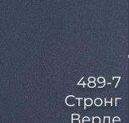 | Декоративная панель ТРИДЕК Стронг Верде | 0,18*1401 | 3000*1200*12,5мм | м2 | 750 | 720
617-7 |  | Декоративная панель ТРИДЕК Стронг Коралл | 0,18*1402 | 3000*1200*12,5мм | м2 | 750 | 720
615-7 |  | Декоративная панель ТРИДЕК Стронг Охра | 0,18*1403 | 3000*1200*12,5мм | м2 | 750 | 720
616-7 |  | Декоративная панель ТРИДЕК Стронг Кампари | 0,18*1404 | 3000*1200*12,5мм | м2 | 750 | 720
488-7 | 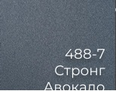 | Декоративная панель ТРИДЕК Стронг Авокадо | 0,18*1405 | 3000*1200*12,5мм | м2 | 750 | 720
612-7 |  | Декоративная панель ТРИДЕК Стронг Сапфир | 0,18*1406 | 3000*1200*12,5мм | м2 | 750 | 720
614-7 |  | Декоративная панель ТРИДЕК Стронг Розовый дым | 0,18*1407 | 3000*1200*12,5мм | м2 | 750 | 720
 |  | ЭКО |  | 3000*1200*12,5мм | м2
476-1 |  | Декоративная панель ТРИДЕК Эко Бьянко | 0,23*1400 | 3000*1200*12,5мм | м2 | 720 | 680
482-1 |  | Декоративная панель ТРИДЕК Эко Крема | 0,23*1400 | 3000*1200*12,5мм | м2 | 720 | 680
 |  | ОРЕХ ПЕКАН СТРОНГ |  | 3000*1200*12,5мм | м2
603 | 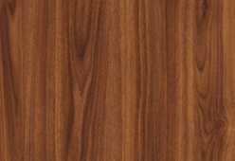 | Декоративная панель ТРИДЕК Орех Пекан медовый стронг | 0,16*1400 | 3000*1200*12,5мм | м2 | 730 | 690
 |  | Декоративная панель ТРИДЕК Орех Пекан шоколадный стронг | 0,16*1400 | 3000*1200*12,5мм | м2 | 730 | 690
604 | 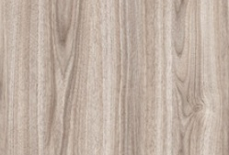 | Декоративная панель ТРИДЕК Орех Пекан сливочный стронг | 0,16*1400 | 3000*1200*12,5мм | м2 | 730 | 690
 |  | ДУБ МАВЕЛЛА |  | 3000*1200*12,5мм | м2
600 | 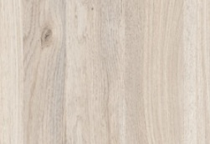 | Декоративная панель ТРИДЕК Дуб Мавелла милк | 0,18*1400 | 3000*1200*12,5мм | м2 | 670 | 650
 | 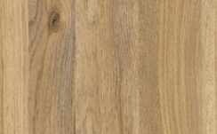 | Декоративная панель ТРИДЕК Дуб Мавелла голд | 0,18*1400 | 3000*1200*12,5мм | м2 | 670 | 650
601 |  | Декоративная панель ТРИДЕК Дуб Мавелла дарк | 0,18*1400 | 3000*1200*12,5мм | м2 | 670 | 650
 |  | ДУБ ПРОВАНС |  | 3000*1200*12,5мм | м2
687 | 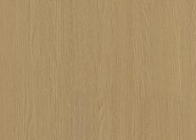 | Декоративная панель ТРИДЕК Дуб Прованс рустик new! | 0,12*1400 | 3000*1200*12,5мм | м2 | 620 | 590
686 |  | Декоративная панель ТРИДЕК Дуб Прованс натуральный new! | 0,12*1400 | 3000*1200*12,5мм | м2 | 620 | 590
688 |  | Декоративная панель ТРИДЕК Дуб Прованс беленый new! | 0,12*1400 | 3000*1200*12,5мм | м2 | 620 | 590
689 |  | Декоративная панель ТРИДЕК Дуб Прованс северный new! | 0,12*1400 | 3000*1200*12,5мм | м2 | 620 | 590
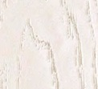 | 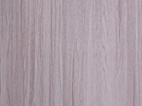 | Декоративная панель ТРИДЕК Дуб сиена белый | 0.25, 0.15 мм ✕ 1400 мм | 3000*1200*12,5мм | м2 | 650 | 620
 | 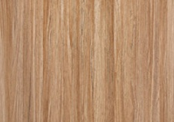 | Декоративная панель ТРИДЕК Дуб сиена карамельный | 0.25, 0.15 мм ✕ 1400 мм | 3000*1200*12,5мм | м2 | 650 | 620
 | 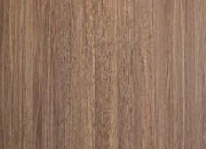 | Декоративная панель ТРИДЕК Дуб сиена морёный | 0.25, 0.15 мм ✕ 1400 мм | 3000*1200*12,5мм | м2 | 650 | 620
 | 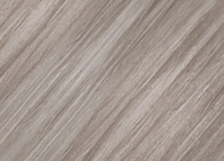 | Декоративная панель ТРИДЕК Дуб сиена серый диагональный | 0.25 ✕ 1400 мм | 3000*1200*12,5мм | м2 | 650 | 620
 | 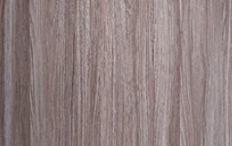 | Декоративная панель ТРИДЕК Дуб сиена серый | 0.25, 0.15 мм ✕ 1400 мм | 3000*1200*12,5мм | м2 | 650 | 620
 |  | Декоративная панель ТРИДЕК Дуб сиена янтарный диагональный | 0.25 ✕ 1400 мм | 3000*1200*12,5мм | м2 | 650 | 620
 |  | Декоративная панель ТРИДЕК Дуб сиена янтарный | 0.25, 0.15 мм ✕ 1400 мм | 3000*1200*12,5мм | м2 | 650 | 620
 |  | ШАЛЕ |  | 3000*1200*12,5мм | м2
 | 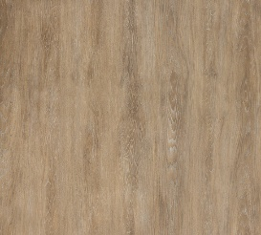 | Декоративная панель ТРИДЕК дуб шале натуральный | 0,12*1400 | 3000*1200*12,5мм | м2 | 630 | 600
137 | 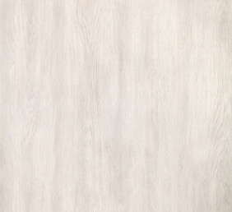 | Декоративная панель ТРИДЕК Дуб Шале Снежный | 0,12*1400 | 3000*1200*12,5мм | м2 | 630 | 600
127 | 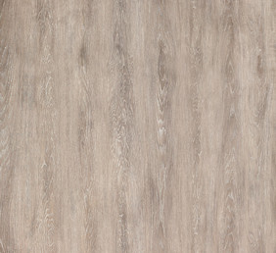 | Декоративная панель ТРИДЕК Дуб Шале Седой | 0,12*1400 | 3000*1200*12,5мм | м2 | 630 | 600
 |  |  | 0,18*1400 | 3000*1200*12,5мм | м2 | 650 | 620
123 | 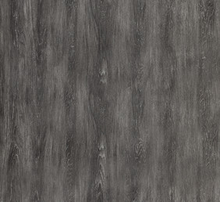 | Декоративная панель ТРИДЕК Дуб Шале Графит | 0,12*1400 | 3000*1200*12,5мм | м2 | 630 | 600
 |  |  | 0,18*1400 | 3000*1200*12,5мм | м2 | 650 | 620
 |  | САНТОРИНИ |  | 3000*1200*12,5мм | м2
450 |  | Декоративная панель ТРИДЕК Санторини Белый | 0,12*1400 | 3000*1200*12,5мм | м2 | 630 | 600
 |  |  | 0,18*1400 | 3000*1200*12,5мм | м2 | 660 | 630
449 | 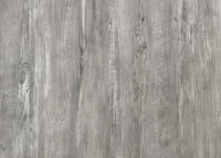 | Декоративная панель ТРИДЕК Санторини Серый | 0,18*1400 | 3000*1200*12,5мм | м2 | 630 | 600
610 | 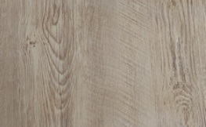 | Декоративная панель ТРИДЕК Санторини Натуральный | 0,18*1400 | 3000*1200*12,5мм | м2 | 630 | 600
 |  | БЕЛЫЕ С ДРЕВЕСНЫМ ТИСНЕНИЕМ |  | 3000*1200*12,5мм | м2
5 |  | Декоративная панель ТРИДЕК Ясень белый | 0,18*1400 | 3000*1200*12,5мм | м2 | 660 | 630
128 |  | Декоративная панель ТРИДЕК Дуб пломбир | 0,18*1400 | 3000*1200*12,5мм | м2 | 660 | 630
 |  | Декоративная панель ТРИДЕК Ясень браш софт беж | 0,18*1400 | 3000*1200*12,5мм | м2 | 660 | 630
 |  | Декоративная панель ТРИДЕК Ясень браш софт какао | 0,18*1400 | 3000*1200*12,5мм | м2 | 660 | 630
 |  | Декоративная панель ТРИДЕК Ясень браш софт крем | 0,18*1400 | 3000*1200*12,5мм | м2 | 660 | 630
 |  | Декоративная панель ТРИДЕК Ясень браш софт титан | 0,18*1400 | 3000*1200*12,5мм | м2 | 660 | 630
 |  | Декоративная панель ТРИДЕК Ясень браш софт синий | 0,18*1400 | 3000*1200*12,5мм | м2 | 660 | 630
 |  | Декоративная панель ТРИДЕК Ясень ривьера айс | 0,18*1400 | 3000*1200*12,5мм | м2 | 660 | 630
153 |  | Декоративная панель ТРИДЕК Ясень браш софт белый | 0,18*1400 | 3000*1200*12,5мм | м2 | 660 | 630
 |  |  | 0,15*1400 | 3000*1200*12,5мм | м2 | 640 | 620
 |  | ЛИСТВЕННИЦА |  | 3000*1200*12,5мм | м2
142 | 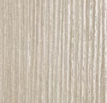 | Декоративная панель ТРИДЕК Лиственница белая | 0,12*1400 | 3000*1200*12,5мм | м2 | 620 | 600
141 |  | Декоративная панель ТРИДЕК Лиственница крем | 0,12*1400 | 3000*1200*12,5мм | м2 | 620 | 600
140 |  | Декоративная панель ТРИДЕК Лиственница темная | 0,12*1400 | 3000*1200*12,5мм | м2 | 620 | 600
 |  | ТАЙГА |  | 3000*1200*12,5мм | м2
435 |  | Декоративная панель ТРИДЕК Ель Альпийская | 0,15*1400 | 3000*1200*12,5мм | м2 | 630 | 600
133 |  | Декоративная панель ТРИДЕК Кедр светлый | 0,15*1400 | 3000*1200*12,5мм | м2 | 630 | 600
100 |  | Декоративная панель ТРИДЕК Дуб грей | 0,15*1400 | 3000*1200*12,5мм | м2 | 630 | 600
30 |  | Декоративная панель ТРИДЕК Сосна прованс | 0,18*1400 | 3000*1200*12,5мм | м2 | 660 | 630
 |  | КЛАССИКА |  | 3000*1200*12,5мм | м2
031-1 |  | Декоративная панель ТРИДЕК Сандал светлый | 0,15*1260 | 3000*1200*12,5мм | м2 | 630 | 600
44 |  | Декоративная панель ТРИДЕК Орех темный рифленый | 0,15*1400 | 3000*1200*12,5мм | м2 | 630 | 600

 | Вес листа 27 кг. Вес паллеты 1400. В паллете 50 листов + упаковка. Габариты паллеты 3026мм/1226мм/750мм

